Business Function
Basic design |  | System | Vishort | function | Create by | TuanNV | date | Create | 2023-01-01 | acceptor
 |  | Process. Name | #VALUE! |  |  |  |  | Update

Menu
Home
 | I. Phần Mobile

Thông báo

Người dùng
(chưa đăng nhập)
Trang cá nhân

chỉnh sửa video
Tìm kiếm
Đăng nhập

Quay video
Đăng video

Menu
Người dùng
(Đã đăng nhập)
Home

Thông báo
Thông báo

Trang cá nhân
Danh sách chat

Chỉnh sửa trang cá nhân
Tìm kiếm

Đăng xuất/đăng nhập
Đăng nhập
(Admin)
Thống kê
Thống kê video
Quay video

chỉnh sửa video
Thống kê người dùng

Đăng video

SplashScreen
Basic design |  |  |  | System | Vishort | function | #VALUE! | Create by | SonVK | date | Create | 2023-10-01 | acceptor
 |  |  |  | Process. Name | #VALUE! |  |  |  |  |  | Update | 2023-10-05

 | *Hình ảnh giao diện
VISHORT

 | ＊Mô tả chức năng
 |  | - Kiểm tra kết nối mạng?
 |  |  | + Nếu chưa kết mạng mạng thì thông báo chưa kết nối cho người dùng, và hiển thị button tải lại ứng dụng.
 |  | - Kiểm tra user đã đăng nhập trước đó hay chưa?
 |  |  | + Nếu ghi nhận có đăng nhập thì load dữ liệu với người dùng này

Sign In
Basic design |  |  |  | System | Vishort | function | Đăng Nhập | Create by | SonKV | date | Create | 2023-10-01 | acceptor
 |  |  |  | Process. Name | #VALUE! |  |  |  |  |  | Update

 | *Hình ảnh giao diện

Đăng nhập Vishort

Nút chuyển sang đăng ký số điện thoại
Đăng nhập bằng SDT

Nút đăng nhập bằng facebook
Đăng nhập bằng facebook

Đăng nhập bằng google

Nút Đăng nhập bằng google
Đăng nhập bằng Twitter

Nút đăng nhập bằng twitter

 | ＊Mô tả chức năng
 |  | - Dùng để user đăng nhập với ứng dụng

 |  | - Khi nhấn button Đăng nhập hệ thống sẽ kiểm tra tài khoản đó đã tồn tại hay chưa nếu chưa thì tạo mới.
 |  |  | + Nếu có lỗi thì thông báo lỗi tại màn hình này.
 |  |  | + Nếu không có lỗi, đăng nhập thành công sẽ chuyển sang màn hình chính

Sign In with Phone
Basic design |  |  |  | System | Vishort | function | Đăng Nhập với SDT | Create by | SonKV | date | Create | 2023-10-01 | acceptor
 |  |  |  | Process. Name | Đăng Nhập với SDT |  |  |  |  |  | Update

 | *Hình ảnh giao diện

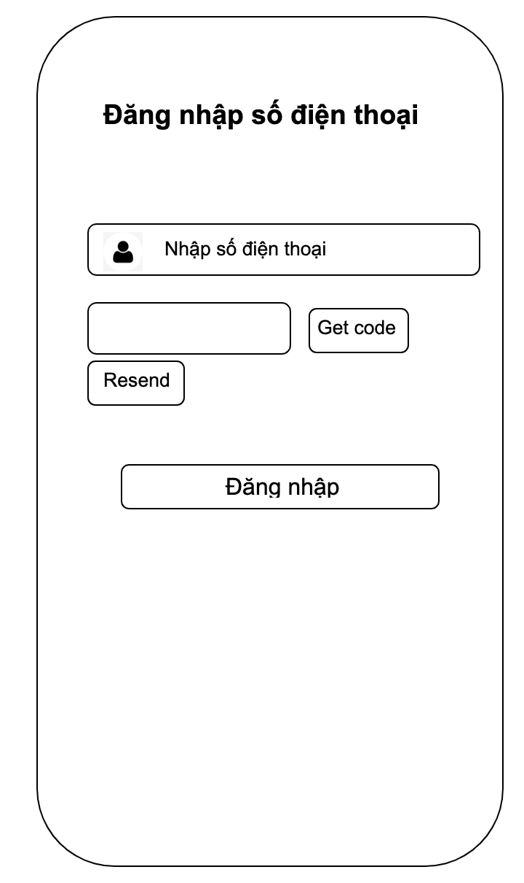

Vùng nhập số điẹn thoại

Button getCode

Button đăng nhập

 | ＊Mô tả chức năng
 |  | - Dùng để user đăng kí tài khoản mới
 |  | - Kiểm tra các lỗi cơ bản:
 |  |  | + Không điền đầy đủ thông tin (Tất cả các fields phải được nhập đầy đủ)
 |  |  | + Định dạng email, password, kiểm tra password trùng hay không?

 |  | - Khi nhấn button Đăng kí, hệ thống bắt đầu xử lí, kiểm tra lỗi người dùng nhập, kiểm tra lỗi đăng kí tài khoản.
 |  |  | + Nếu có lỗi thì thông báo lỗi tại màn hình này.
 |  |  | + Nếu không có lỗi, thông báo đăng nhập thành công, ghi nhớ đăng nhập và chuyển sang màn hình chính

 |  | - Có nút Back (Quay về màn hình trước đó)

Main
Basic design |  |  |  | System | Vishort | function | #VALUE! | Create by | SonVK | date | create | 2023-10-01 | acceptor
 |  |  |  | Process. Name | #VALUE! |  |  |  |  |  | update

 | * Hình ảnh minh hoạ giao diện

Tab: Bình luận
Tab: Trang chủ

Binh luận
Button like

Button comment

Button Save

Button Send

 | * Mô tả chức năng
 |  | - Đây là màn hình đầu tiên khi người dùng vào ứng dụng
 |  | Trang chủ gồm 2 tab chính
 |  |  | + Tab 1: Hiển thị và phát video
 |  |  | + Tab 2: Hiển danh sách bình luận

 |  | - Khi người dùng nhấn vào button comment hiện ra màn hình comment
 |  | - Nhấn vào button like và save để thích và lưu video. Nhấn vào avatar để qua trang cá nhân của nguời đăng video.

Seach
Basic design |  |  | System | Vishort | function | Search | Create by | TuanNV | date | Create | 2023-10-01 | acceptor
 |  |  | Process. Name | Search |  |  |  |  |  | Update

 | *Hình ảnh giao diện

nhập thông tin tìm kiếm

Hiển thị thông tin

 | ＊Mô tả chức năng
 |  | - Cho phép tìm kiếm thông tin
 |  | - Hiện thông tin tìm kiếm

QuayVideo
Basic design |  |  | System | Vishort | function | QuayVideo | Create by | TuanNV | date | Create | 2023-10-01 | acceptor
 |  |  | Process. Name | QuayVideo |  |  |  |  |  | Update
nút để chuyển đến màn hình chọn bài hát
 | *Hình ảnh giao diện

Button chuyển cam

Button flash

Button fillter

Button quay
Button chọn video

 | ＊Mô tả chức năng
 |  | - Cho phép quay video với các chức năng cần thiết hoặc chọn 1 video từ trong thiết bị
 |  | - Chọn bài hát làm âm thanh cho video.

PreviewVideo
Basic design |  |  | System | Vishort | function | PreviewVideo | Create by | TuanNV | date | Create | 2023-10-01 | acceptor
 |  |  | Process. Name | Xem trước video |  |  |  |  |  | Update

Nút chuyển sang màn hình edit
 | *Hình ảnh giao diện

Edit Post

nút chuyển sang màn hình post

Vùng phát video

Button chức năng

 | ＊Mô tả chức năng
 |  | - cho phép xem video sau khi quay xong hoặc video từ máy
 |  | - có các nút chắc năng tạm dừng , tua video

EditVideo
Basic design |  |  | System | Vishort | function | EditVideo | Create by | TuanNV | date | Create | 2023-10-01 | acceptor
 |  |  | Process. Name | EditVideo |  |  |  |  |  | Update

 | *Hình ảnh giao diện

Vùng phát video

Chọn khoảng video muốn cắt

Back
Xong

 | ＊Mô tả chức năng
 |  | - phát video trong khoảng muốn cắt
 |  | - cho phép cắt tối đa 90s.

PostVideo
Basic design |  |  | System | Vishort | function | PostVideo | Create by | TuanNV | date | Create | 2023-10-01 | acceptor
 |  |  | Process. Name | PostVideo |  |  |  |  |  | Update

 | *Hình ảnh giao diện

hình ảnh đại diện của video

Post

Vùng nhập mô tả

 | ＊Mô tả chức năng
 |  | - Cho phép đăng thông tin với mô tả video
 |  | - Khi click Post video sẽ được đăng

Nhắn tin
Basic design |  |  | System | Vishort | function | Nhắn tin | Create by | TuanNV | date | Create | 2023-10-01 | acceptor
 |  |  | Process. Name | Nhắn tin |  |  |  |  |  | Update

 | *Hình ảnh giao diện

Nội dung cuộc trò chuyện

Vùng nhập tin nhắn

Switch
Button

 | ＊Mô tả chức năng
 |  | - Hiển thị nội dung cuộc trò chuyện của 2 người
 |  | - Nhập thông tin muốn chat mà nhấn button gửi.

